表紙
オーナー様管理台帳（ＣＲＭ）
詳細設計書

サブシステム名： |  | 物件情報

機 能 名： |  | 物件所在地地図表示

 | 最終更新日 |  | ： | 2015/11/11

 | 最 終 版 数 |  | ： | 1.1

画面遷移
カテゴリ | 詳細設計書 | オーナー様管理台帳（ＣＲＭ） |  | 作成者 | 王少華 | 作成日 | 2015-11-11 | 版番
サブシステム | 物件情報 | 物件所在地地図表示 |  | 更新者 |  | 更新日 |  | 1.1
ＩＤ | CRMG030101 | 名称 | 画面遷移

ID:CRMG030100
物件基本情報
ID:CRMG030101
物件所在地地図表示

地図ボタン

グレーエリア

画面遷移

ポップアップ

画面レイアウト
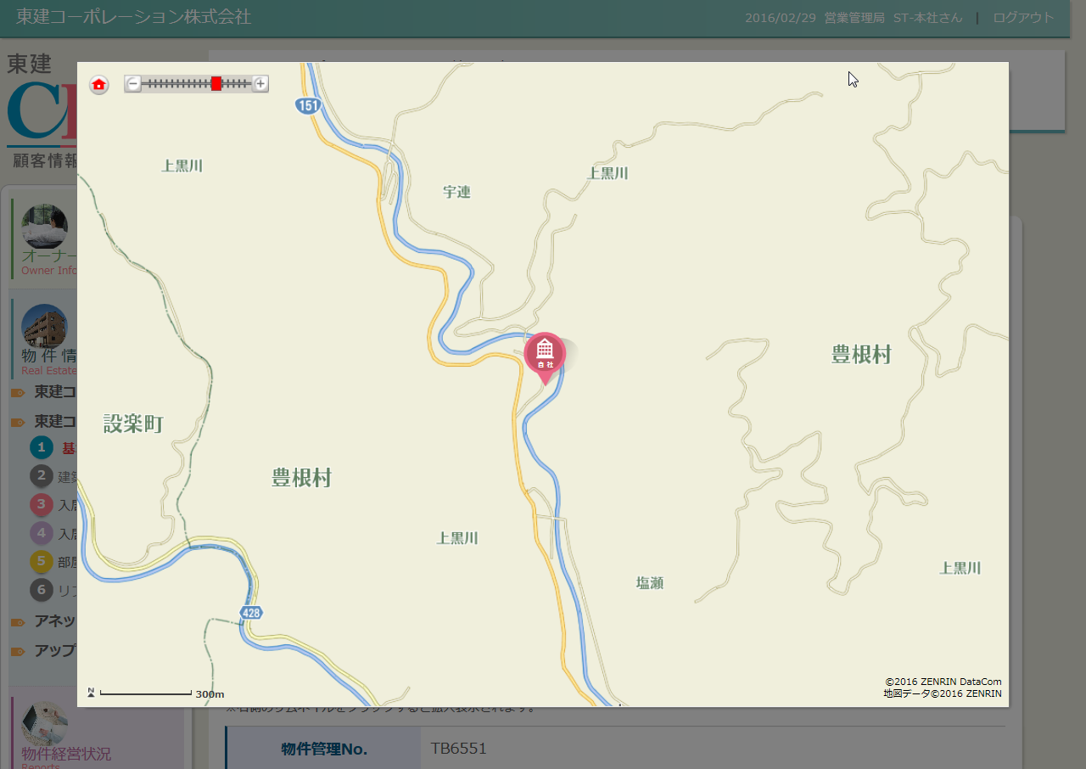
カテゴリ | 詳細設計書 | オーナー様管理台帳（ＣＲＭ） |  | 作成者 | 王少華 | 作成日 | 2015-11-11 | 版番
サブシステム | 物件情報 | 物件所在地地図表示 |  | 更新者 |  | 更新日 |  | 1.1
ＩＤ | CRMG030101 | 名称 | 画面レイアウト

処理フロー
カテゴリ |  | 詳細設計書 |  | オーナー様管理台帳（ＣＲＭ） |  | 作成者 | 王少華 | 作成日 | 2015-11-11 | 版番
サブシステム |  | 物件情報 |  | 物件所在地地図表示 |  | 更新者 |  | 更新日 |  | 1.1
ＩＤ |  | CRMG030101 |  | 名称 | 処理フロー

 | フロー名 |  | 1.画面初期化処理(A000)

開始

【A001】引数取得処理

【A002】地図表示

終了

メッセージ
画面
条件分岐
データ
処理
開始・終了

 | フロー名 |  | 2.画面を閉じる処理(B000)

開始

【B001】画面を閉じる
条件分岐
データ
処理
開始・終了

終了

メッセージ
画面
条件分岐
データ
処理
開始・終了

 | フロー名 |  | 3.地図のホームボタンのクリック処理(C000)

開始

【C001】地図の中央位置変更処理

終了

メッセージ
画面
条件分岐
データ
処理
開始・終了

